Trang tính1



 |  | KATOSI VIỆT NAM
 |  | HOTLINE: 0987.875.907
 |  | WEBSITE: https://katosi.vn/

BẢNG GIÁ NỆM NHẬT BẢN KATOSI

STT | TÊN SẢN PHẨM | HÌNH ẢNH SP | KÍCH THƯỚC | GIÁ NIÊM YẾT
1 | ĐỆM FOAM KF- 01 | 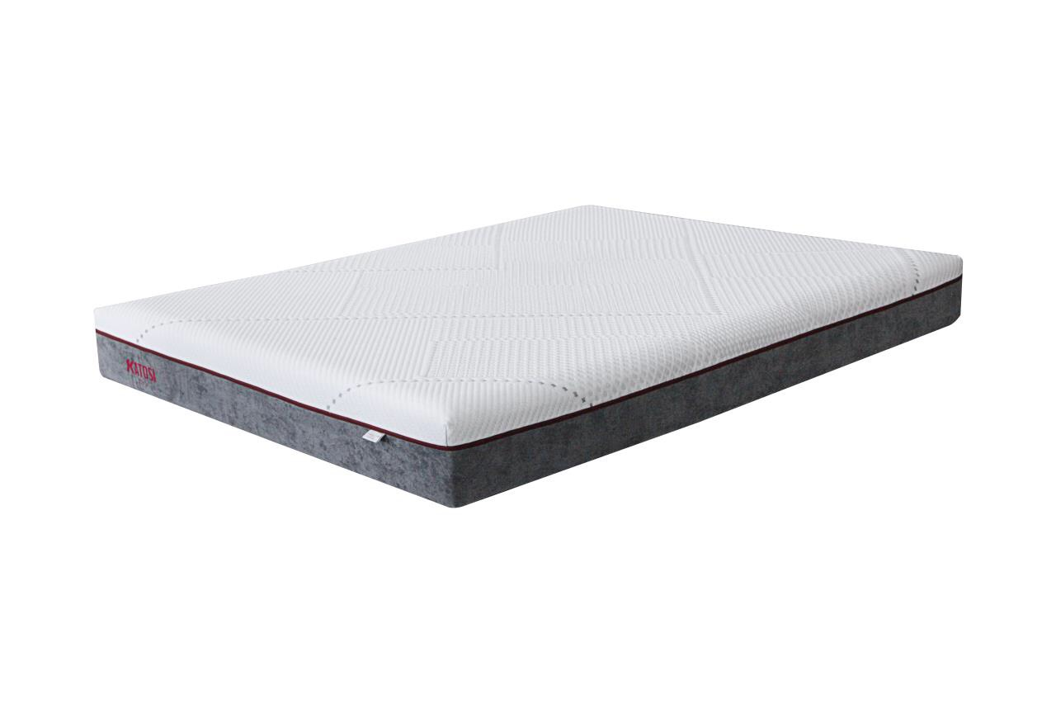 | 100x200x20 | 9,243,150 đ
 |  |  | 120x200x20 | 10,001,775 đ
 |  |  | 140x200x20 | 10,745,175 đ
 |  |  | 160x200x20 | 11,250,225 đ
 |  |  | 180x200x20 | 11,874,975 đ
 |  |  | 200x220x20 | 13,092,450 đ

2 | ĐỆM LÒ XO TÚI CUỘN KL- 02 | 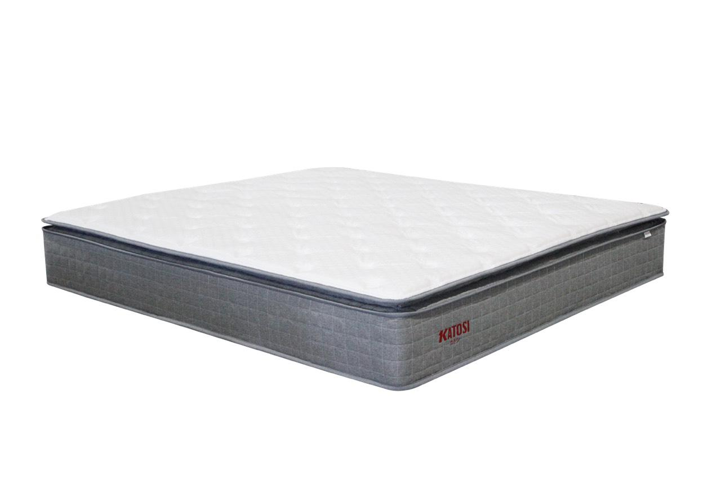 | 100x200x28 | 10,118,325 đ
 |  |  | 120x200x28 | 10,574,025 đ
 |  |  | 140x200x28 | 11,590,425 đ
 |  |  | 160x200x28 | 11,993,623 đ
 |  |  | 180x200x28 | 12,325,950 đ
 |  |  | 200x220x28 | 13,288,275 đ

3 | ĐỆM LÒ XO TÚI CUỘN KL-2201 | 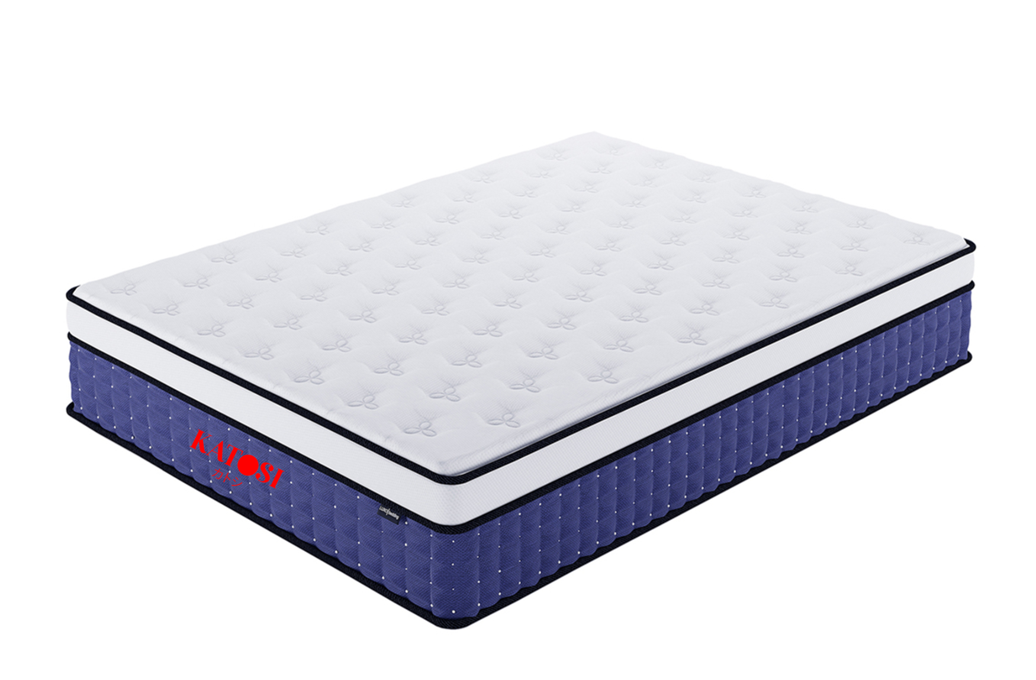 | 100x200x30 | 19,598,000 đ
 |  |  | 120x200x30 | 21,690,000 đ
 |  |  | 140x200x30 | 24,126,000 đ
 |  |  | 160x200x30 | 26,562,000 đ
 |  |  | 180x200x30 | 29,607,000 đ
 |  |  | 200x220x30 | 34,253,000 đ

4 | ĐỆM LÒ XO TÚI CUỘN KL-2202 | 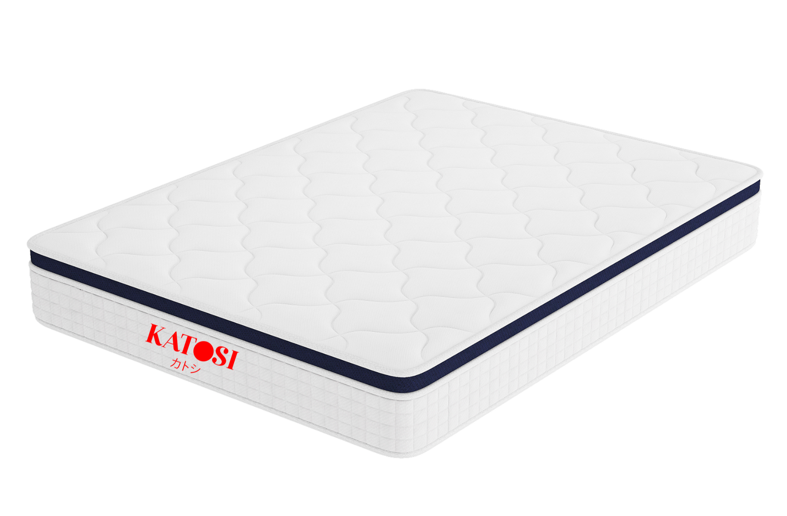 | 100x200x23 | 5,334,000 đ
 |  |  | 120x200x23 | 5,830,000 đ
 |  |  | 140x200x23 | 6,573,000 đ
 |  |  | 160x200x23 | 7,314,000 đ
 |  |  | 180x200x23 | 8,177,000 đ
 |  |  | 200x220x23 | 10,146,000 đ

5 | ĐỆM LÒ XO TÚI CUỘN KL-2203 | 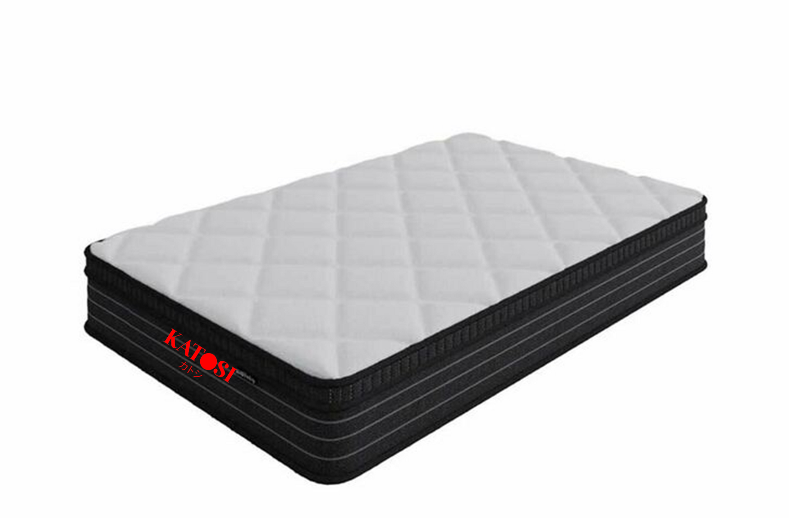 | 100x200x36 | 13,487,000 đ
 |  |  | 120x200x36 | 14,745,000 đ
 |  |  | 140x200x36 | 16,212,000 đ
 |  |  | 160x200x36 | 17,679,000 đ
 |  |  | 180x200x36 | 19,497,000 đ
 |  |  | 200x220x36 | 23,409,000 đ

6 | ĐỆM LÒ XO TÚI CUỘN KL-2204 | 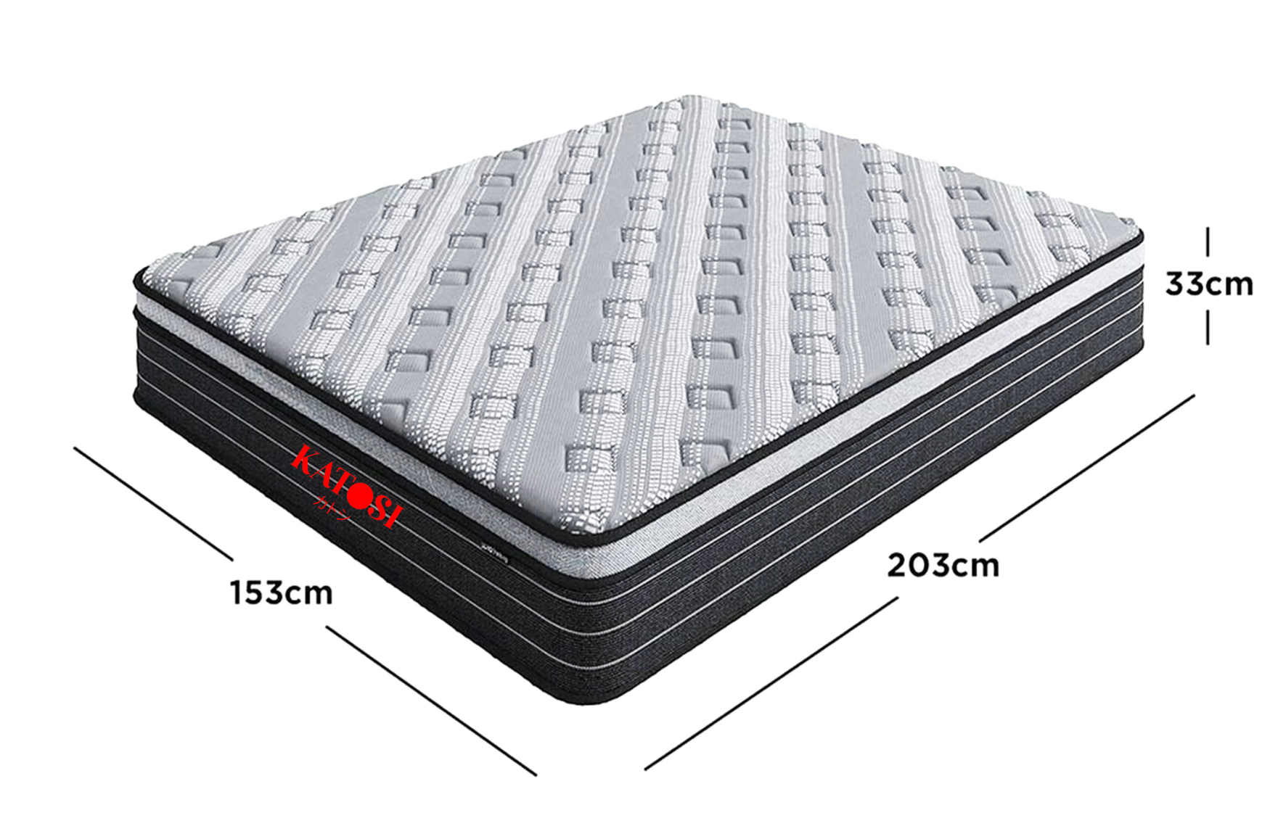 | 100x200x33 | 39,901,000 đ
 |  |  | 120x200x33 | 44,406,000 đ
 |  |  | 140x200x33 | 48,906,000 đ
 |  |  | 160x200x33 | 53,404,000 đ
 |  |  | 180x200x33 | 58,600,000 đ
 |  |  | 200x220x33 | 70,857,000 đ

7 | ĐỆM LÒ XO TÚI CUỘN KL-2205 | 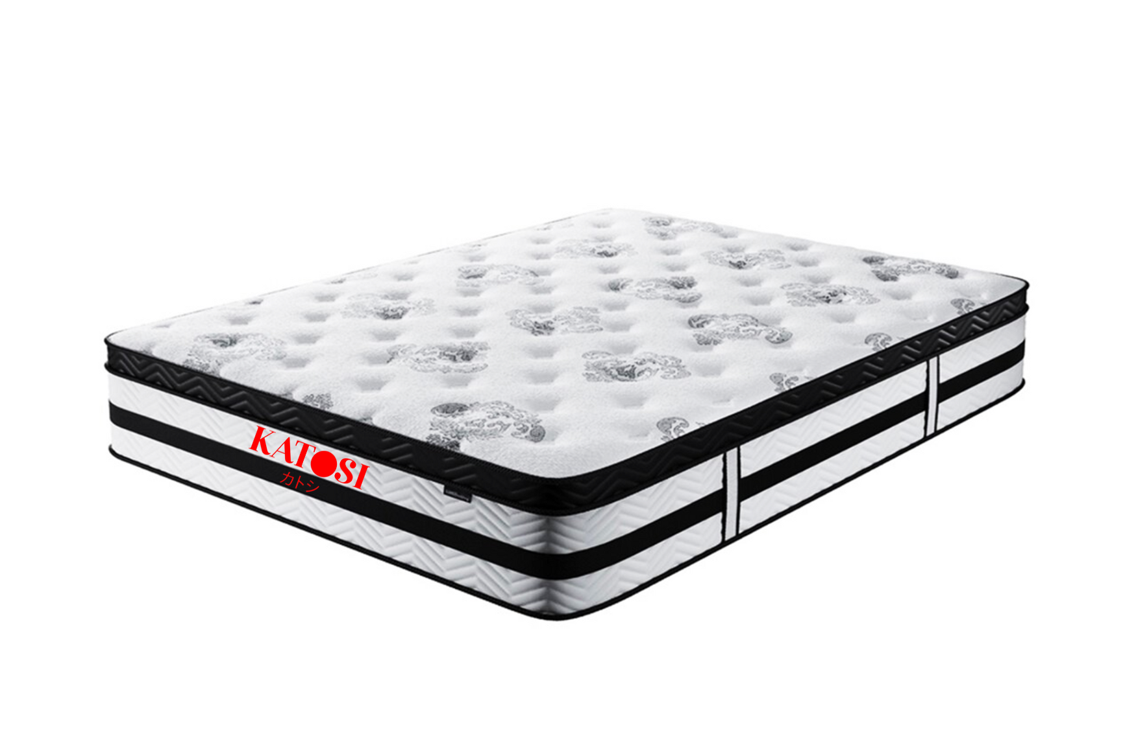 | 100x200x28 | 28,700,000 đ
 |  |  | 120x200x28 | 31,456,000 đ
 |  |  | 140x200x28 | 34,239,000 đ
 |  |  | 160x200x28 | 36,994,000 đ
 |  |  | 180x200x28 | 40,180,000 đ
 |  |  | 200x220x28 | 46,609,000 đ

8 | ĐỆM FOAM KF-2221 | 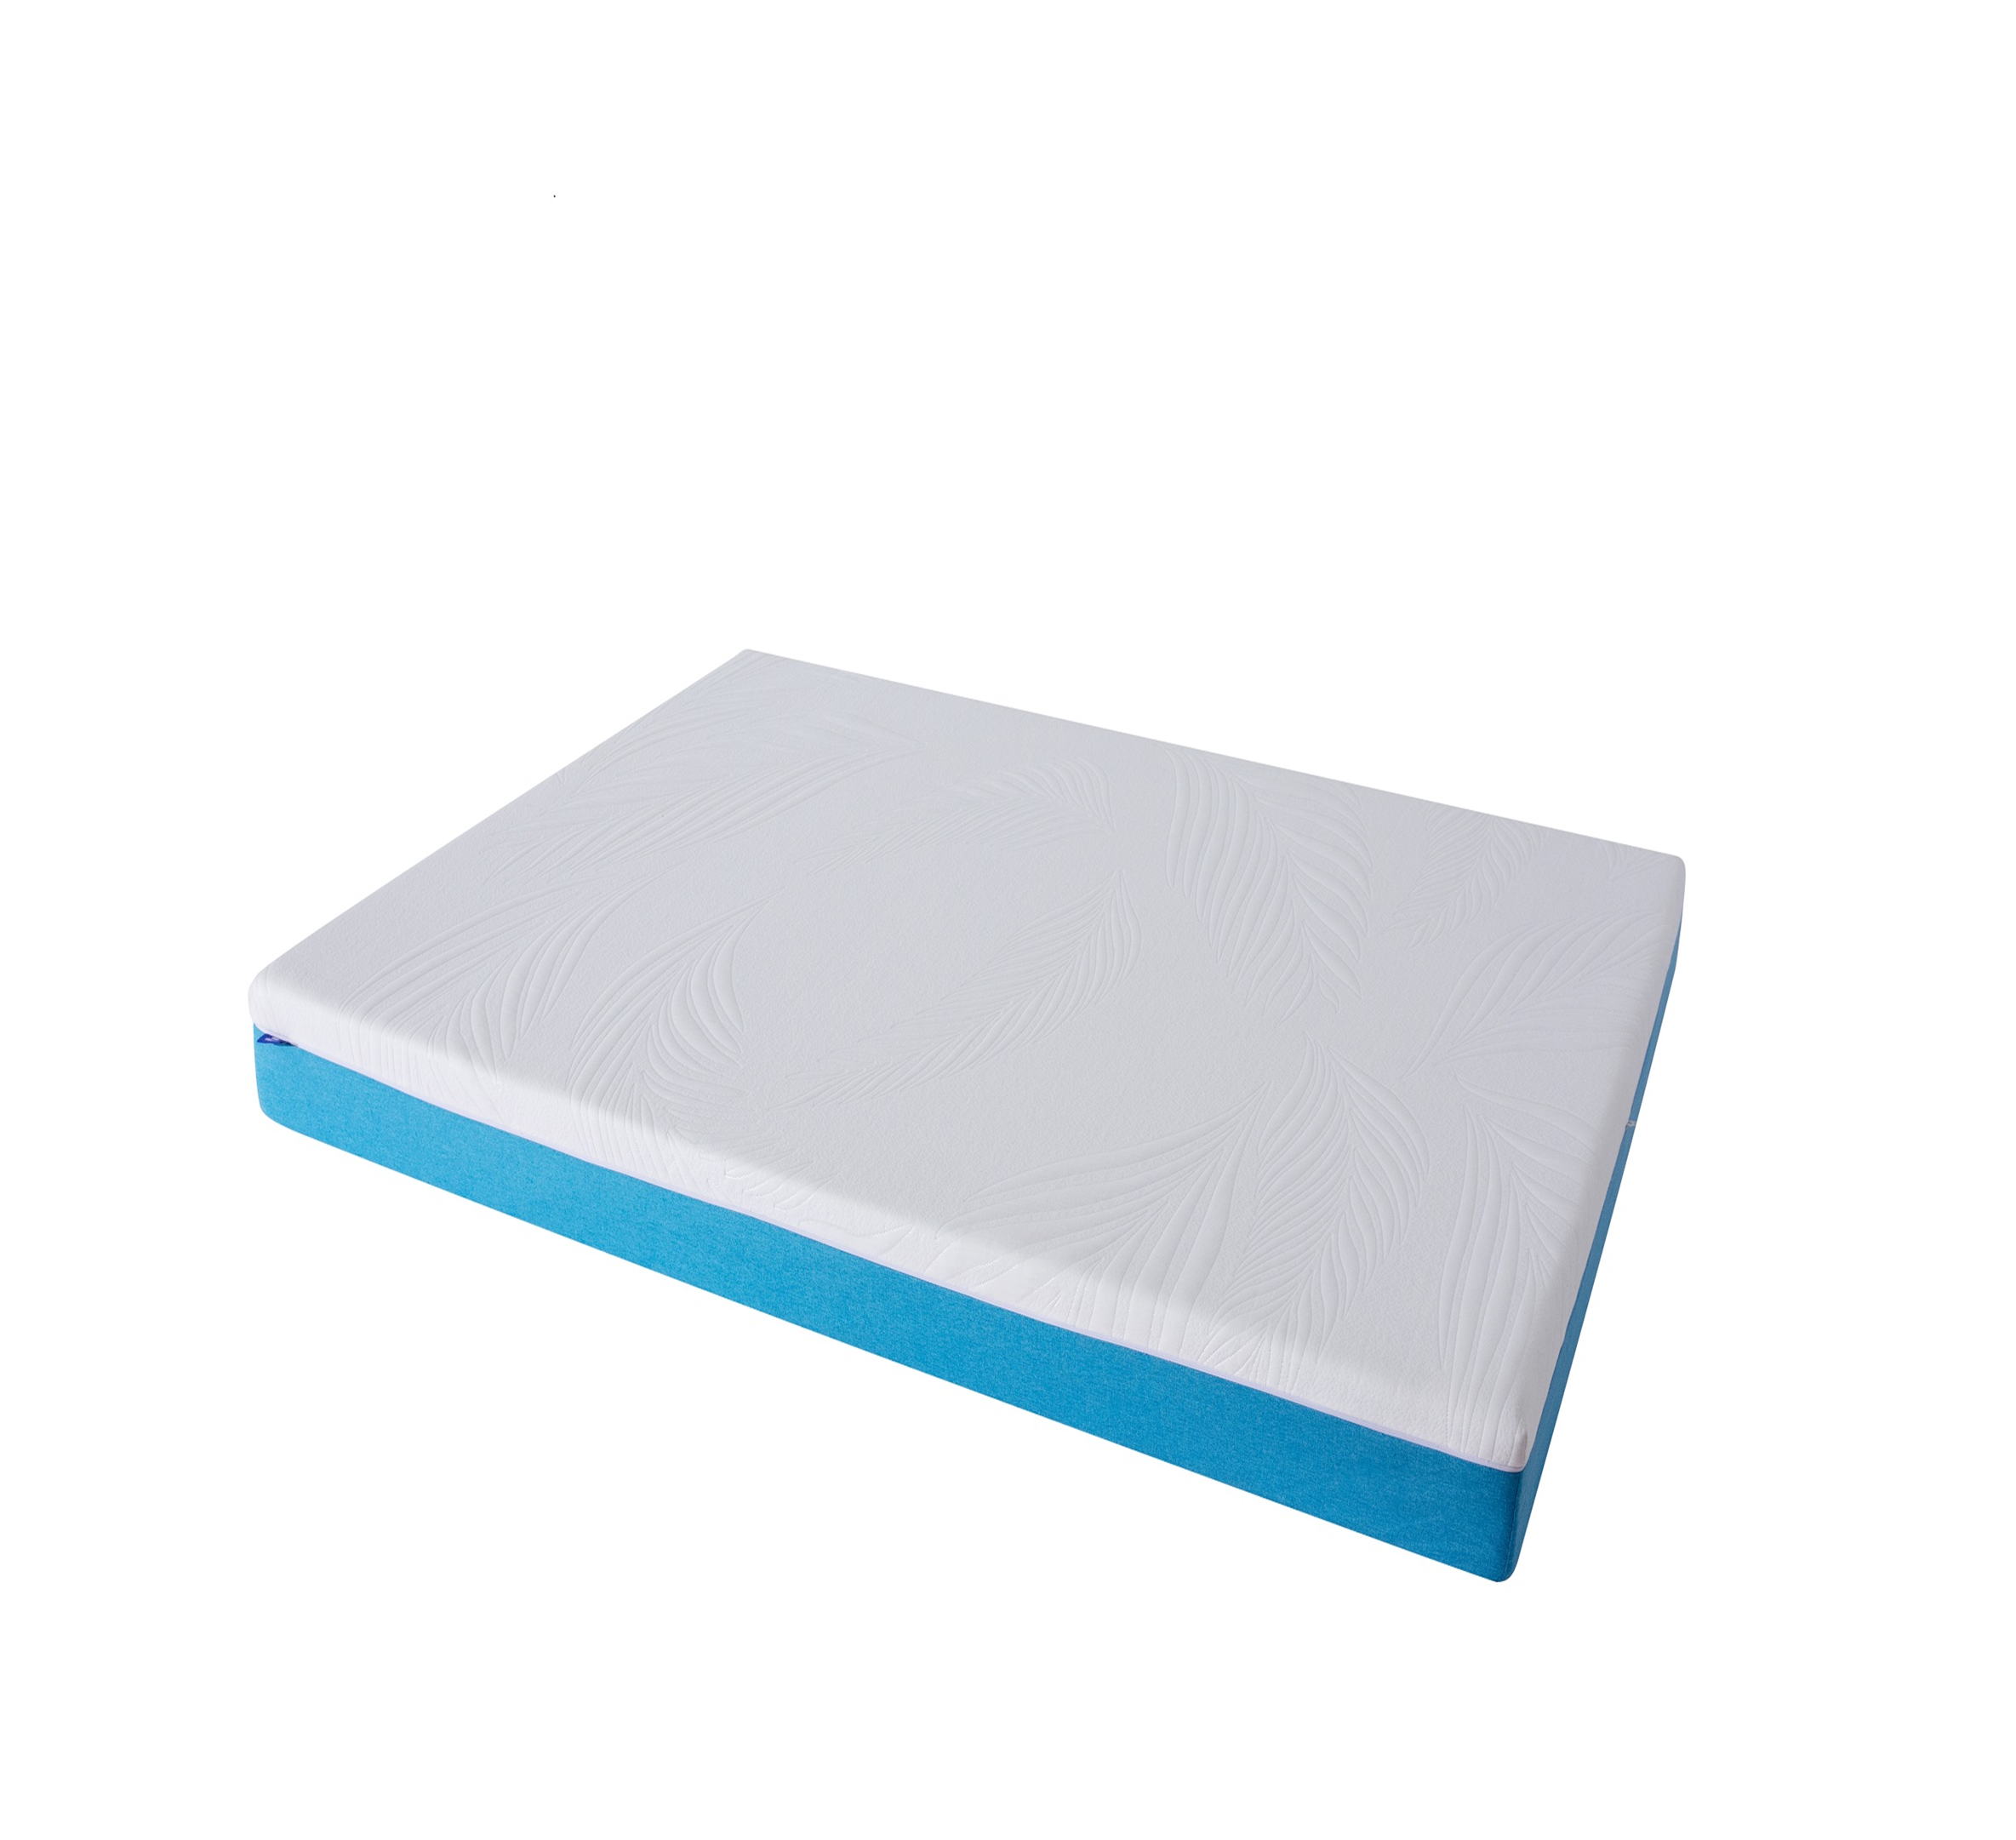
 |  |  | 120x200x15 | 7,260,000 đ
 |  |  | 140x200x15 | 7,990,000 đ
 |  |  | 160x200x15 | 8,780,000 đ
 |  |  | 180x200x15 | 9,880,000 đ
 |  |  | 200x220x15 | 12,100,000 đ

9 | ĐỆM FOAM KF- 2222 | 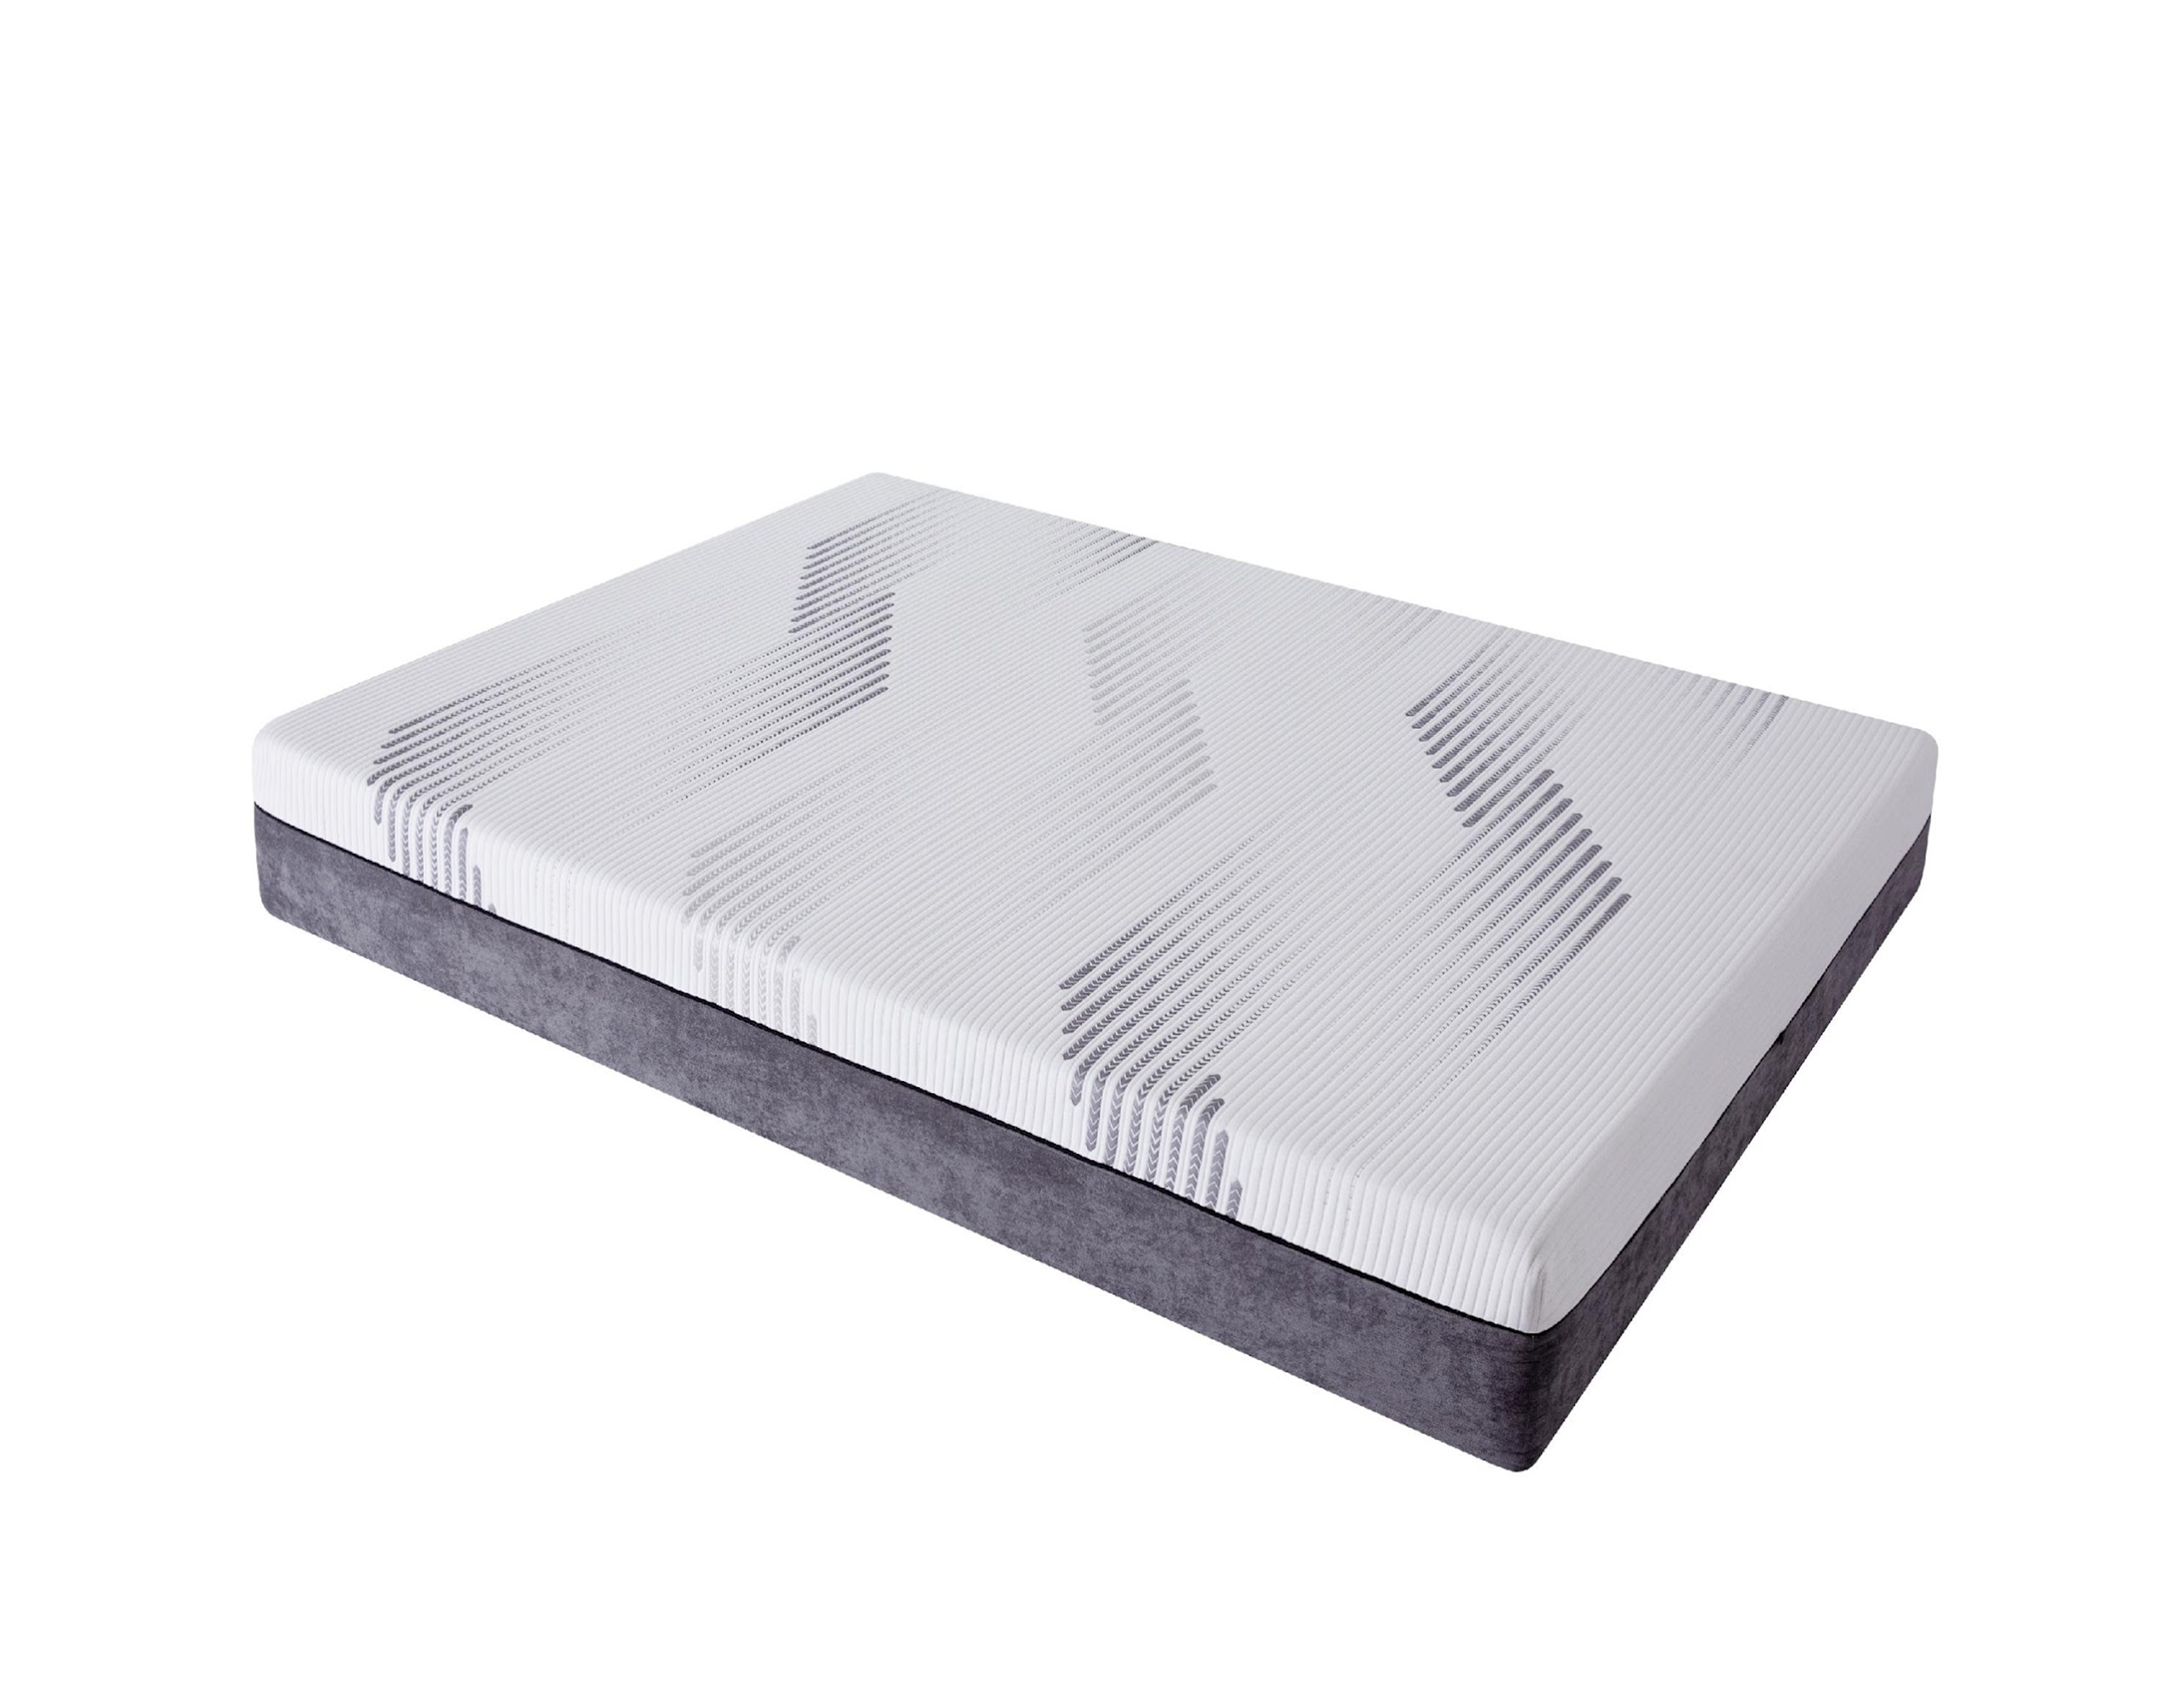
 |  |  | 120x200x20 | 9,400,000 đ
 |  |  | 140x200x20 | 10,440,000 đ
 |  |  | 160x200x20 | 11,460,000 đ
 |  |  | 180x200x20 | 12,910,000 đ
 |  |  | 200x220x20 | 15,800,000 đ

10 | ĐỆM FOAM KF-2229 | 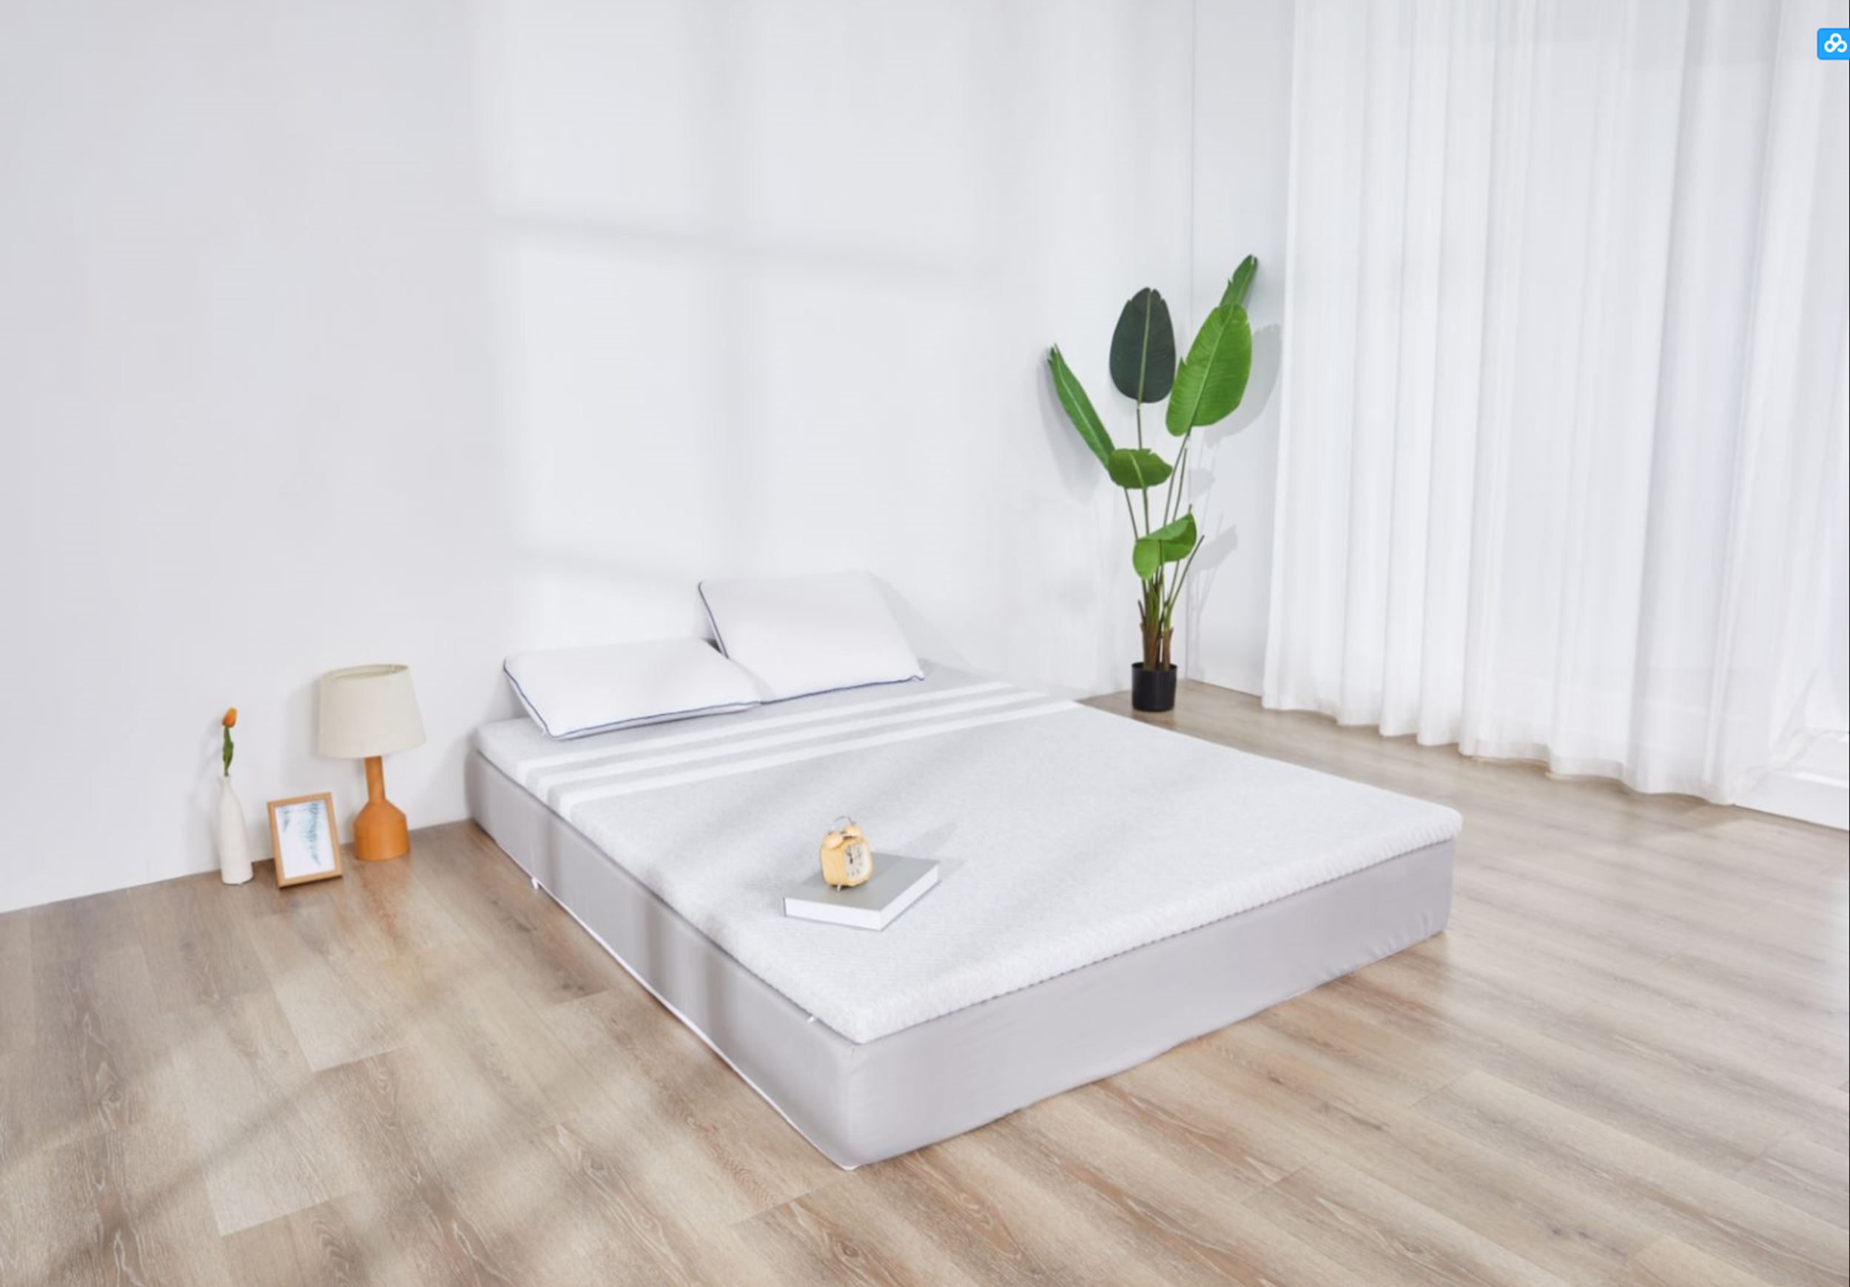
 |  |  | 120x200x15 | 8,250,000 đ
 |  |  | 140x200x15 | 9,630,000 đ
 |  |  | 160x200x15 | 11,000,000 đ
 |  |  | 180x200x15 | 12,350,000 đ
 |  |  | 200x220x15 | 15,130,000 đ

11 | ĐỆM FOAM KF- 2225 | 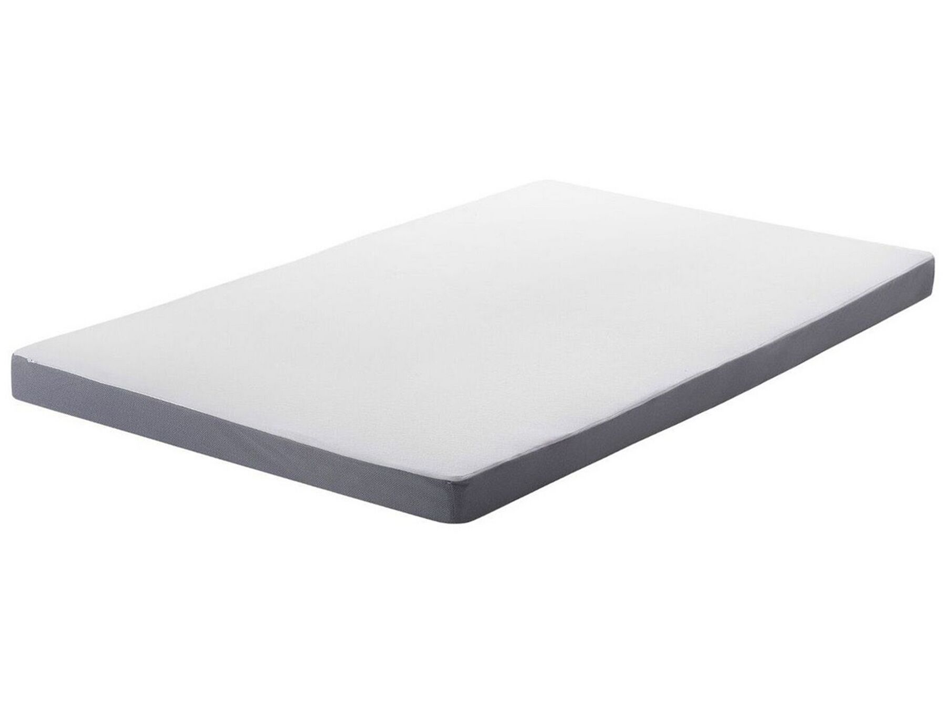
 |  |  | 120x200x15 | 6,750,000 đ
 |  |  | 140x200x15 | 7,880,000 đ
 |  |  | 160x200x15 | 9,000,000 đ
 |  |  | 180x200x15 | 10,130,000 đ
 |  |  | 200x220x15 | 12,380,000 đ

12 | ĐỆM FOAM KF 2230 | 
 |  |  | 120x200x25 | 8,800,000 đ
 |  |  | 140x200x25 | 10,300,000 đ
 |  |  | 160x200x25 | 11,800,000 đ
 |  |  | 180x200x25 | 13,300,000 đ
 |  |  | 200x220x25 | 16,300,000 đ

13 | GỐI FOAM CONTOUR KG- 03 | 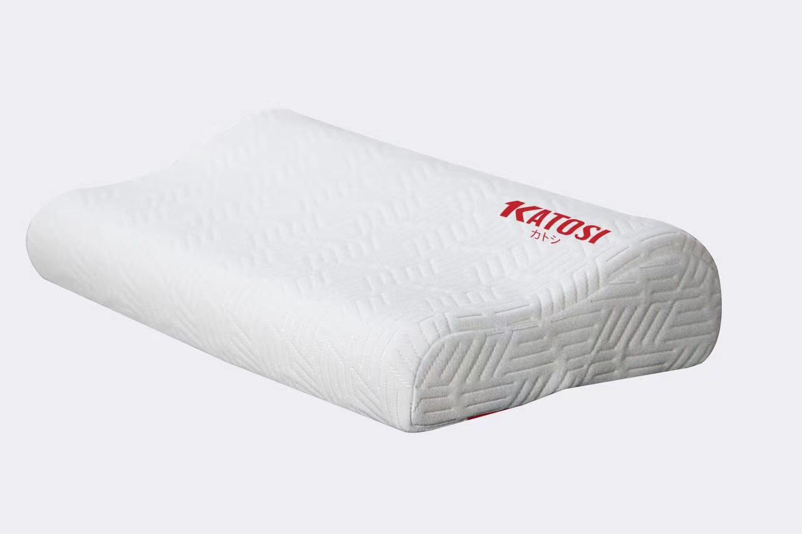 | 30X50 | 699,000 đ

14 | GỐI FOAM OVAL KG-04 | 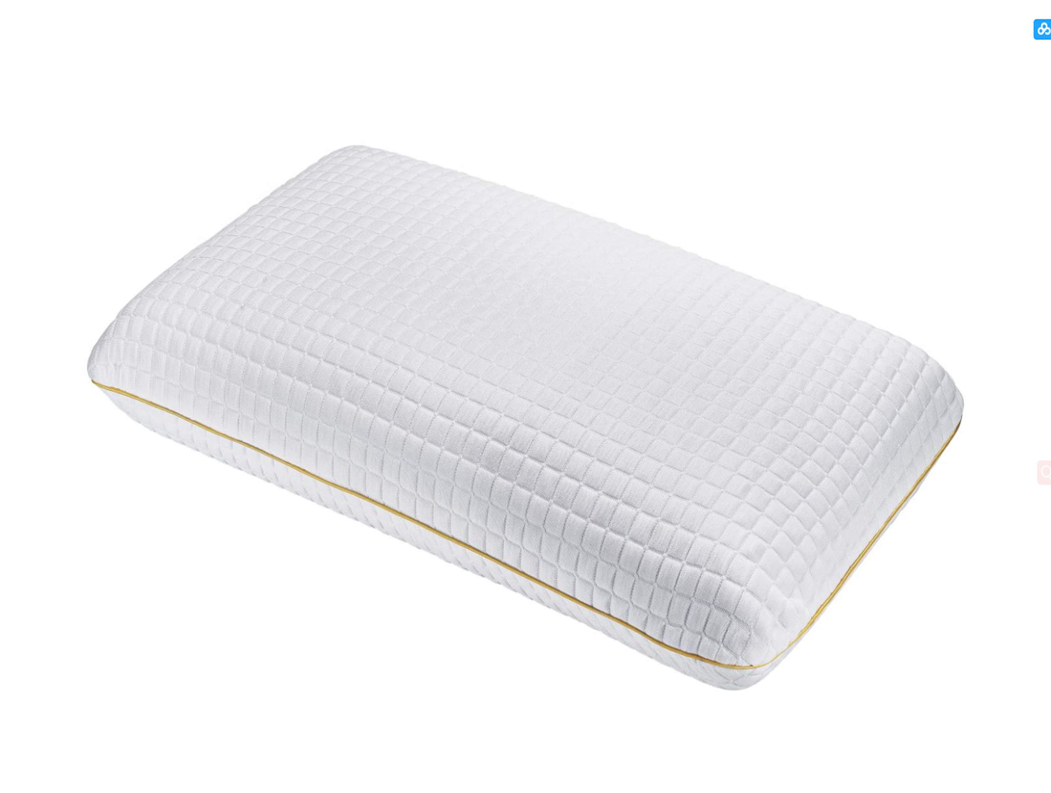 | 45X65 | 780,000 đ

